Исходные данные
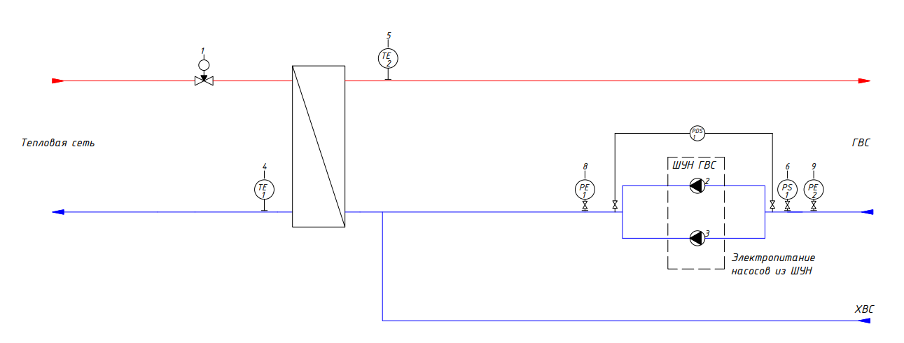
Контур 1 | СО |  | Контур 2 | 0
Число циркуляционных насосов | 2 |  | Число циркуляционных насосов | 0
Напряжение питания насосов | 3x400 В |  | Напряжение питания насосов | 3x400 В
Мощность насосов | 6 |  | Мощность насосов | 0.37
Ток насосов, А | 3.20 |  | Ток насосов, А | 0.50
Наличие ПЧ | TRUE |  | Наличие ПЧ | FALSE

Наличие подпитки | FALSE
Число насосов | 0
Напряжение питания насосов | 3x400 В
Мощность насосов | 1.10
Ток насосов | 3.20
Наличие ПЧ | FALSE

Дополнительные датчики на мониторинг (ECL-3R MM) | FALSE |  | Шкаф для БТП (ECL Connect), Если шкафов для БТП несколько, поставить галочку только для одного | TRUE

Результат:
№ | Описание | Номер расчёта | Кол-во, шт. | Цена, евро без НДС | 0
1 | ША | BST0105260002 | 1 | 1413.9 | 0.00
2 | ШУН контур 1 | BST0105263206 | 1 | не загружена | 0.00
3 | ШУН контур 2 | #N/A | 1 | 0 | 0.00
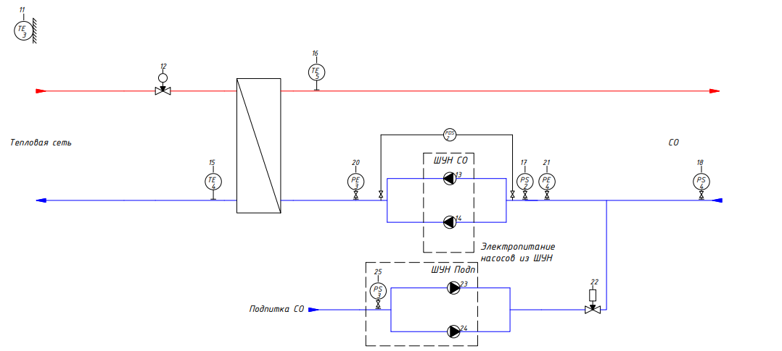
4 | ШУН подпитка | #N/A | 1 | 0 | 0.00
0 | 0 | 0 | 0 | 0 | 0.00

